Feuil1
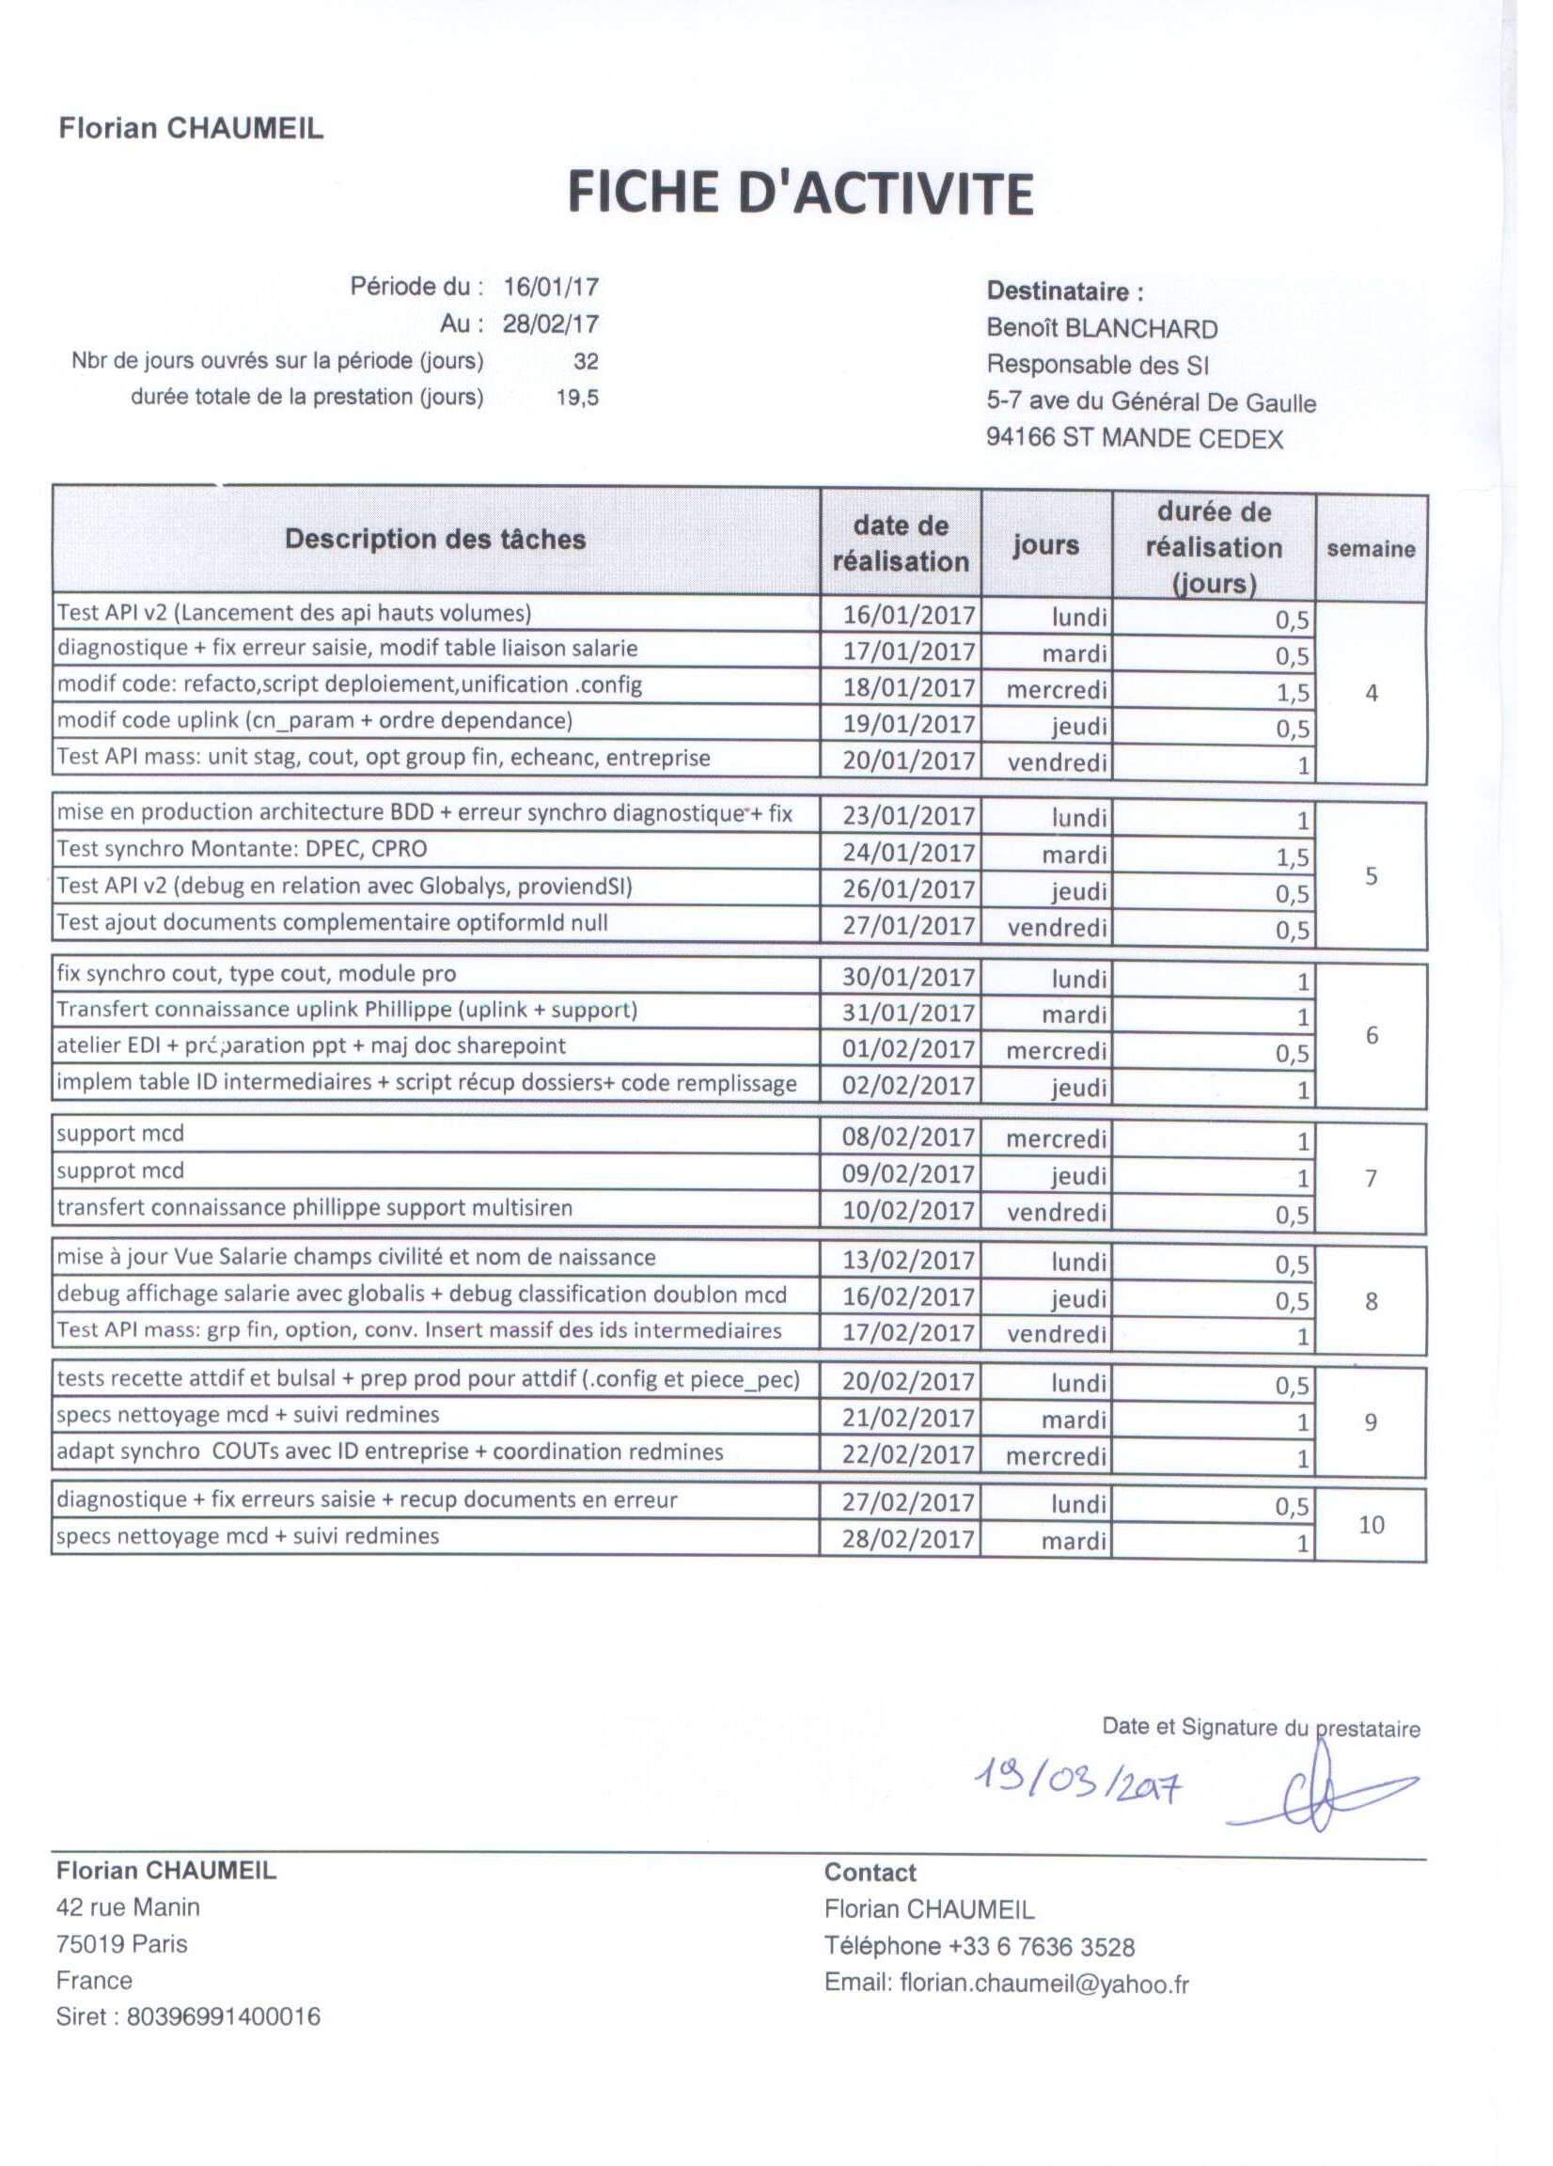
Florian CHAUMEIL |  |  |  |  | Facture
42 rue Manin |  |  | Référence |  | opcadefi022017/f2
75019 Paris
Siret : 80396991400016

Date de Facture | 2017-03-20 |  | à l'attention de
ref bon de commande | BC/DSPC/2017/03/31/01 |  | DSPC - OPCADEFI
Modalité de paiement | sous 30 jours |  | 5-7 ave du Général De Gaulle
Emis par | Florian CHAUMEIL |  | 94166 ST MANDE CEDEX
Début de préstation | 2017-01-16 |  | Numéro de client |  | 1
Fin de préstation | 2017-02-28
 |  |  | Contact OPCADEFI
Contact Pestataire |  |  | Isabelle DEBUIRE
Florian CHAUMEIL |  |  | email: | i.debuire@opcadefi.fr
email: | florian.chaumeil@yahoo.fr |  | tel: | 01 58 64 18 66
tel: | +33 6 7636 3528

Description |  | durée de la prestation | Taux journalier |  | Montant facturé
Facture relative au relevé d'activité pour la période |  | 19.50 | 312.00 € |  | 6,084.00 €
du : | 2017-01-16
au : | 2017-02-28 |  | 2

 |  |  |  | Total HT | 6,084.00 €
 |  |  |  |  | TVA non applicable, art. 293 B du CGI
 |  |  |  | TVA | 0.00 €

 |  |  |  | Total TTC | 6,084.00 €

Florian CHAUMEIL
42 rue Manin
75019 Paris - France
Siret : 80396991400016
Dispensé d’immatriculation au registre du commerce et des sociétés (RCS) et au répertoire des métiers (RM)

